2024下期
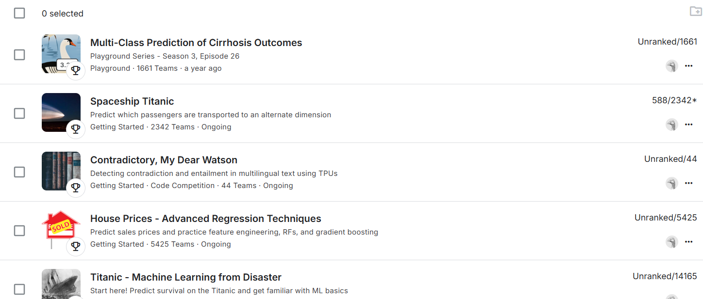
目標達成
 | competitionを4つ参加。

